DICIEMBRE2025
 |  | RENDICION CAJA CHICA
 |  | BARROS ARANA
 |  |  |  |  |  | MES | DICIEMBRE
 | SALDO ANTERIOR |  |  | 82,980
 | DEPÓSITO RENDICION ANTERIOR |  |  | 21,000
 | MONTO ADICIONAL |  |  | -
 | MONTO A RENDIR |  |  | 103,980
 | RENDIDO |  |  | 29,400 |  | SALDO AL CIERRE | 74,580
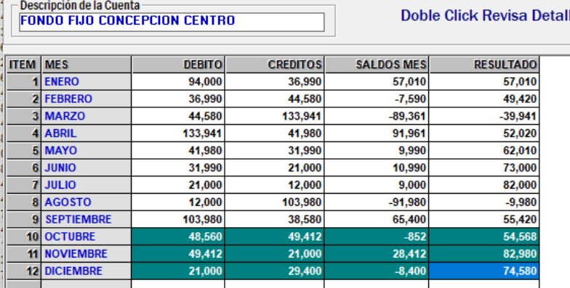
N° | Fecha | Tipo Documento (boleta venta-boleta honorarios-factura) | N° documento | RUT Titular del documento | Detalle | Total | Código Imputacion (RSM) 185
1 | 28/11/2025 |  | 5334 | 89920582 | Señor Vidrios | 15000
2 | 11/12/2025 |  | 004598 | 76776927-K | Recarga de agua | 6000
3 | 20/12/2025 |  | 18390 | 77353643-0 | Cintas para bolsas de regalo | 8400
4
5
6
7
8
9
10
11
12
13
14
15
 | TOTALES |  |  |  |  | 29,400

